Sheet4

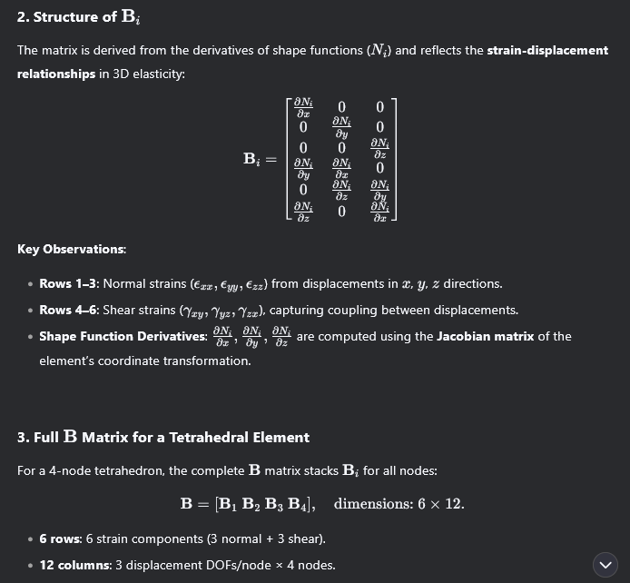
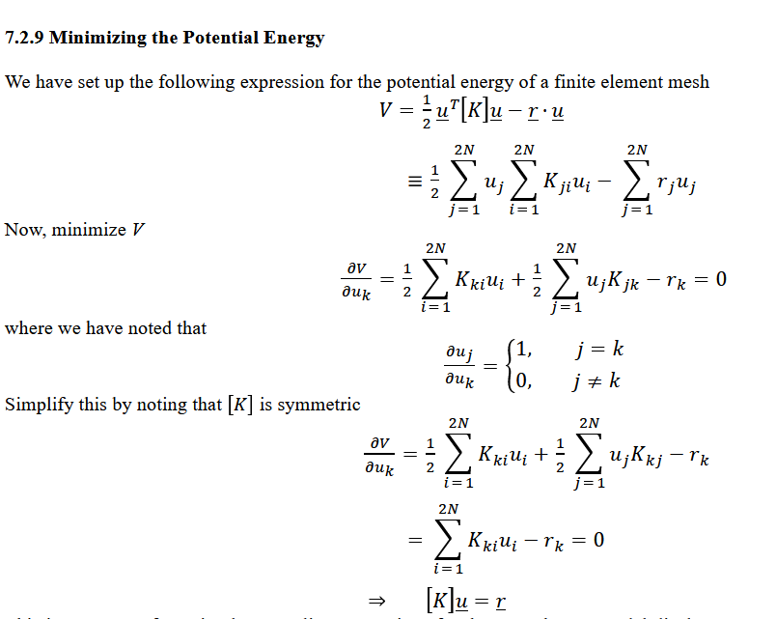
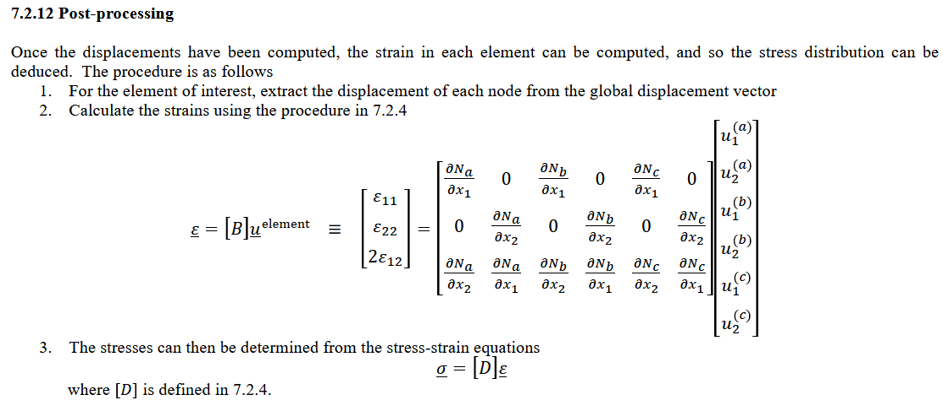
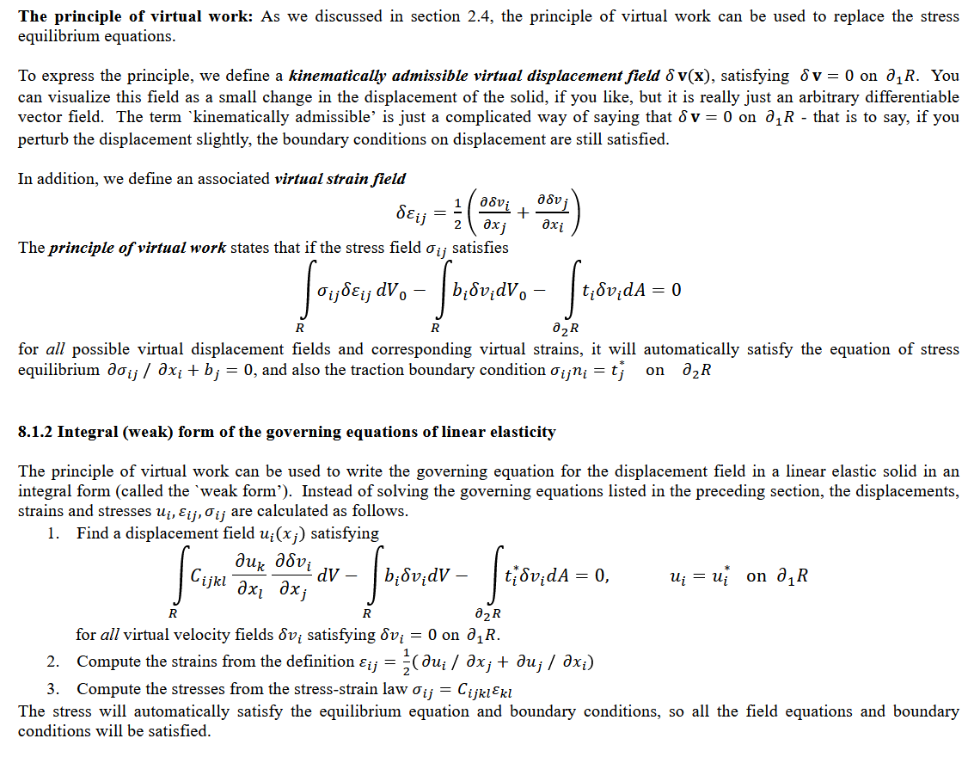
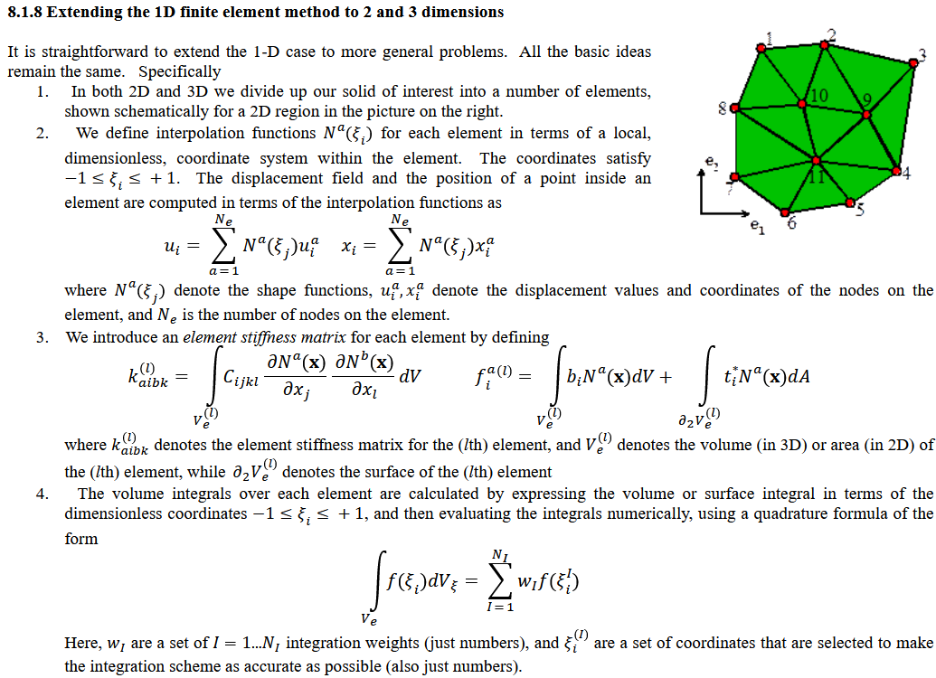
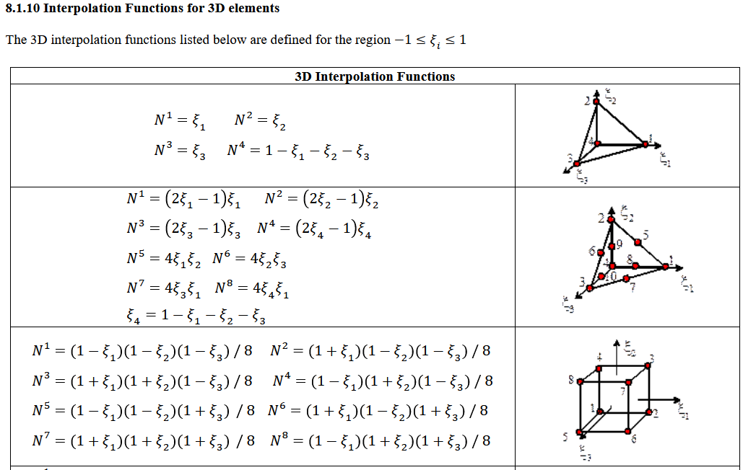

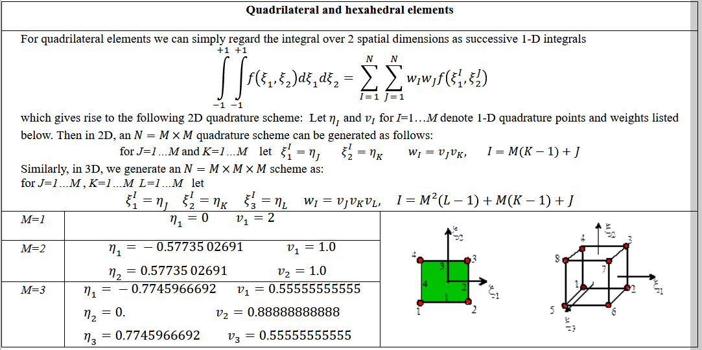

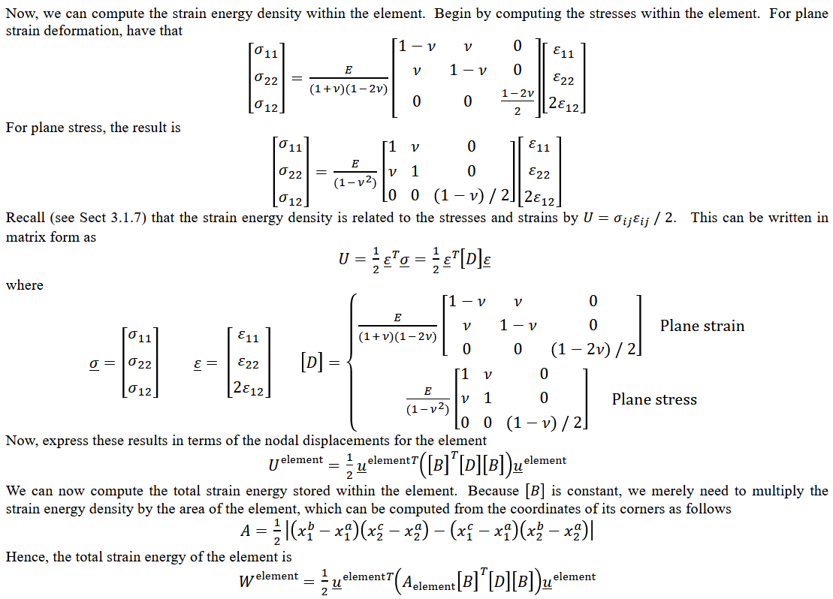

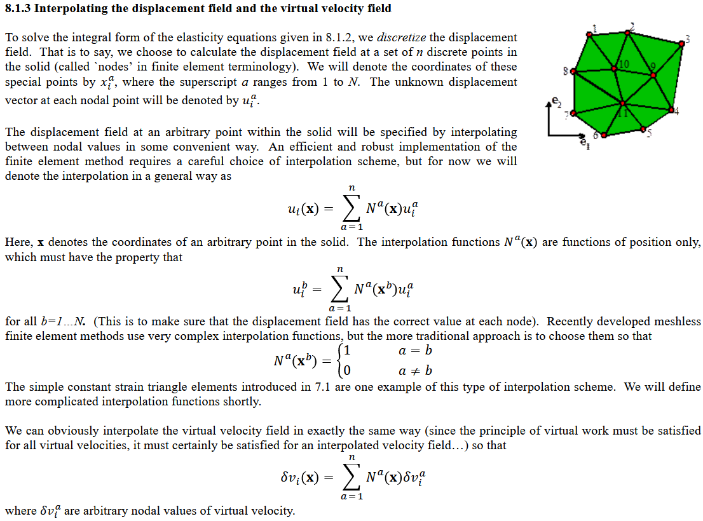

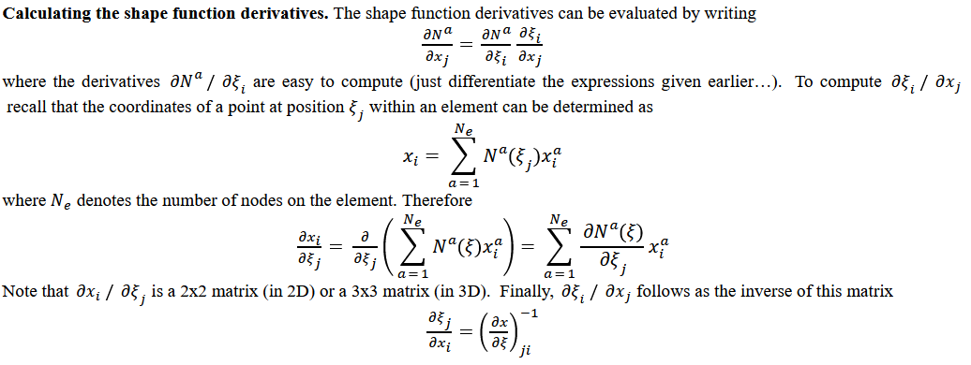

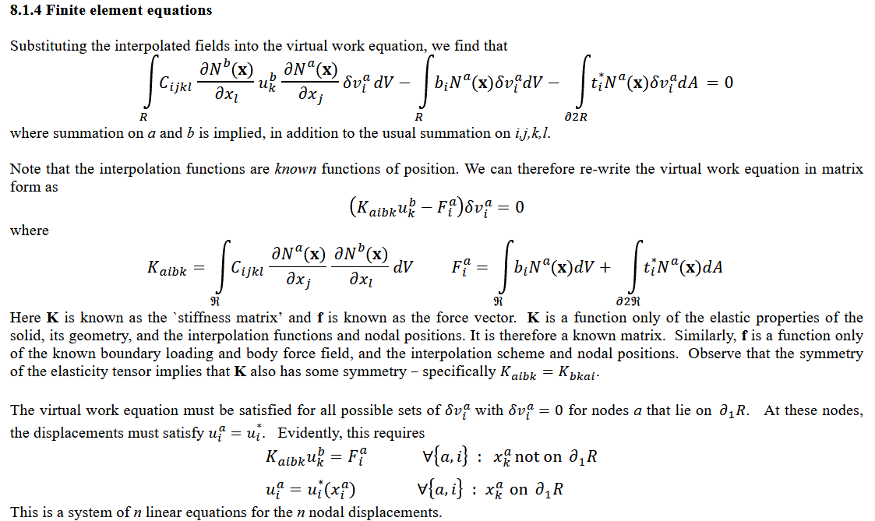

 |  |  |  |  |  |  |  |  |  |  |  |  |  |  |  |  |  |  |  |  |  |  | B_i |  |  | Bvol_i |  |  | Bdev_i |  |  | BvolNorm | 1 | 2 |  |  |  |  |  |  | direction 1 (x) | direction 2 (y)
 |  |  |  |  |  |  |  |  |  |  |  |  |  |  |  |  |  |  |  |  |  |  | dNi/dx | 0 |  | dNi/dx | dNi/dy |  | 0 | -dNi/dy |  | 1 | BvolNorm(1,1) | BvolNorm(1,2) |  |  |  |  |  |  | dN1/dx*gp_weights_xi * gp_weights_eta * detJ | dN1/dy*gp_weights_xi * gp_weights_eta * detJ | Int. point j
 |  |  |  |  |  |  |  |  |  |  | 0 | uX1 |  | 0,0 | 1,0 | 2,0 | dN1/dx (xj) | 0 | dN1/dy (xj) |  |  |  | 0 | dNi/dy | = | dNi/dx | dNi/dy | + | -dNi/dx | 0 |  | 2 | BvolNorm(2,1) | BvolNorm(2,2) |  |  |  |  | BvolNorm = | (1/Ve) * (1/Coords) * | dN1/dx*gp_weights_xi * gp_weights_eta * detJ | dN2/dy*gp_weights_xi * gp_weights_eta * detJ
 |  | B | 0 | 1 | 2 | 3 | 4 | 5 | 6 | 7 | 1 | uY1 |  | 0,1 | 1,1 | 2,1 | 0 | dN1/dy (yj) | dN1/dx (xj) |  |  |  | dNi/dy | dNi/dx |  | 0 | 0 |  | dNi/dy | dNi/dx |  | 3 | BvolNorm(3,1) | BvolNorm(3,2) |  |  |  |  |  |  | dN3/dx*gp_weights_xi * gp_weights_eta * detJ | dN3/dy*gp_weights_xi * gp_weights_eta * detJ
0 | eX @ A | 0 | 0,0 | 0,1 | 0,2 | 0,3 | 0,4 | 0,5 | 0,6 | 0,7 | 2 | uX2 |  | 0,2 | 1,2 | 2,2 | dN2/dx (xj) | 0 | dN2/dy (yj) | B_storeForAllIntPoints( [B_A1, B_A2, B_A3, B_A4] ) |  |  |  |  |  |  |  |  |  |  |  | 4 | BvolNorm(4,1) | BvolNorm(4,2) |  |  |  |  |  |  | dN4/dx*gp_weights_xi * gp_weights_eta * detJ | dN4/dy*gp_weights_xi * gp_weights_eta * detJ
1 | eY @ A | 1 | 1,0 | 1,1 | 1,2 | 1,3 | 1,4 | 1,5 | 1,6 | 1,7 | 3 | uY2 |  | 0,3 | 1,3 | 2,3 | 0 | dN2/dy (yj) | dN2/dx (xj) | j = | number of arbitrary points (integration points) |  |  |  |  |  |  |  |  |  | of direct stress / strain = Volume relate
2 | 2eXY @ A | 2 | 2,0 | 2,1 | 2,2 | 2,3 | 2,4 | 2,5 | 2,6 | 2,7 | 4 | uX3 |  | 0,4 | 1,4 | 2,4 | dN3/dx (xj) | 0 | dN3/dy (yj) |  | B_A1 | i = (number of nodes) | B1 |  | B2 |  | B3 |  | B4 |  | Bbar_1 = Bdev_1 + BvolNorm1 | = | (*) B1(1, 1) initially = dN1/dx
 |  |  |  |  |  |  |  |  |  |  | 5 | uY3 |  | 0,5 | 1,5 | 2,5 | 0 | dN3/dy (yj) | dN3/dx (xj) |  |  |  | dN1/dx (xj) |  | dN2/dx (xj) |  | dN3/dx (xj) |  | dN4/dx (xj) |  | x |  | B1(1, 1) - dN1/dx (xj) + BvolNorm(1,1)
 |  |  |  |  |  |  |  |  |  |  | 6 | uX4 |  | 0,6 | 1,6 | 2,6 | dN4/dx (xj) | 0 | dN4/dy (yj) |  |  |  |  | dN1/dy (yj) |  | dN2/dy (yj) |  | dN3/dy (yj) |  | dN4/dy (yj) | x | = B_1 + | B1(2, 1) - + BvolNorm(1,1) | B1(2, 2) - dN1/dy (yj) + BvolNorm(1,2)
 |  |  |  |  |  |  |  |  |  |  | 7 | uY4 |  | 0,7 | 1,7 | 2,7 | 0 | dN4/dy (yj) | dN4/dx (xj) |  |  |  | dN1/dy (xj) | dN1/dx (xj) | dN2/dy (yj) | dN2/dx (xj) | dN3/dy (yj) | dN3/dx (xj) | dN4/dy (yj) | dN4/dx (xj) | keep the same, shear => deviatoric |  | dN1/dy (xj) | dN1/dx (xj) | dN2/dy (yj) | dN2/dx (xj) | dN3/dy (yj) | dN3/dx (xj) | dN4/dy (yj) | dN4/dx (xj)
 |  |  |  |  |  |  |  |  |  |  |  |  |  |  |  |  |  |  |  |  | B_A2 | i = (number of nodes) | B1 |  | B2 |  | B3 |  | B4
 |  |  | 0 | 1 | 2 | 3 | 4 | 5 | 6 | 7 |  |  | 4 |  |  | 3 |  |  |  |  |  |  | dN1/dx (xj) |  | dN2/dx (xj) |  | dN3/dx (xj) |  | dN4/dx (xj)
 | at A_j(xj, yj) | 0 | dN1/dx (xj) |  | dN2/dx (xj) |  | dN3/dx (xj) |  | dN4/dx (xj) |  |  | u at nodes |  |  |  |  |  |  |  |  |  |  |  | dN1/dy (yj) |  | dN2/dy (yj) |  | dN3/dy (yj) |  | dN4/dy (yj) |  | = B_1 +
 |  | 1 |  | dN1/dy (yj) |  | dN2/dy (yj) |  | dN3/dy (yj) |  | dN4/dy (yj) |  |  |  |  |  |  |  |  |  |  |  |  | dN1/dy (xj) | dN1/dx (xj) | dN2/dy (yj) | dN2/dx (xj) | dN3/dy (yj) | dN3/dx (xj) | dN4/dy (yj) | dN4/dx (xj)
 |  | 2 | dN1/dy (xj) | dN1/dx (xj) | dN2/dy (yj) | dN2/dx (xj) | dN3/dy (yj) | dN3/dx (xj) | dN4/dy (yj) | dN4/dx (xj) |  |  | 1 |  |  | 2 |  |  |  |  | B_A3 | i = (number of nodes) | B1 |  | B2 |  | B3 |  | B4
 |  |  |  |  |  |  |  |  |  |  |  |  |  |  |  |  |  |  |  |  |  |  | dN1/dx (xj) |  | dN2/dx (xj) |  | dN3/dx (xj) |  | dN4/dx (xj)
 |  |  |  |  |  |  |  |  |  |  |  |  |  |  |  |  |  |  |  |  |  |  |  | dN1/dy (yj) |  | dN2/dy (yj) |  | dN3/dy (yj) |  | dN4/dy (yj) |  | = B_1 +
 | (*) A can be any point in side element. But its pretty accurate at "integration points". Hence, we choose A = integration points. |  |  |  |  |  |  |  |  |  |  |  |  |  |  |  |  |  |  |  |  |  | dN1/dy (xj) | dN1/dx (xj) | dN2/dy (yj) | dN2/dx (xj) | dN3/dy (yj) | dN3/dx (xj) | dN4/dy (yj) | dN4/dx (xj)
 | dNa/dx (or y) | dNb/dx (or y) | (a,b = 1:node) | =>dNa/dxj*dNa/dxl = dN1/dx*dN1/dx + dN1/dx*dN2/dx + dN1/dx*dN1/dy + dN2/dx*dN2/dy + … |  |  |  |  |  |  |  |  |  |  |  |  |  |  |  |  | B_A4 | i = (number of nodes) | B1 |  | B2 |  | B3 |  | B4
 |  |  |  |  |  |  |  |  |  |  |  |  |  |  |  |  |  |  |  |  |  |  | dN1/dx (xj) |  | dN2/dx (xj) |  | dN3/dx (xj) |  | dN4/dx (xj)
 |  |  |  |  |  |  |  |  |  |  |  |  |  |  |  |  |  |  |  |  |  |  |  | dN1/dy (yj) |  | dN2/dy (yj) |  | dN3/dy (yj) |  | dN4/dy (yj) |  | = B_1 +
 |  |  |  |  |  |  |  |  |  |  |  |  |  |  |  |  |  |  |  |  |  |  | dN1/dy (xj) | dN1/dx (xj) | dN2/dy (yj) | dN2/dx (xj) | dN3/dy (yj) | dN3/dx (xj) | dN4/dy (yj) | dN4/dx (xj)

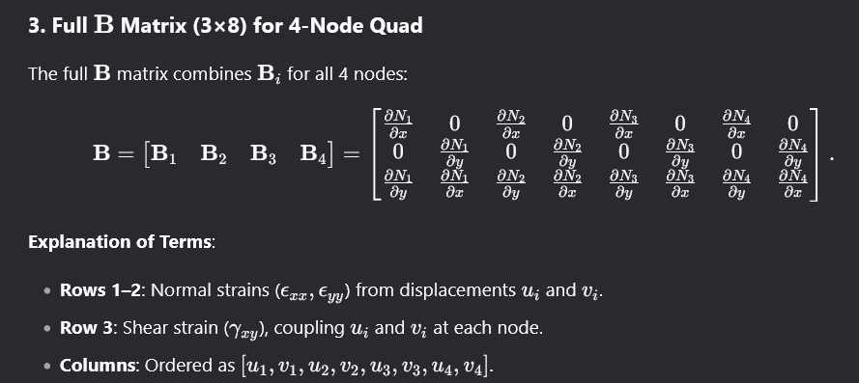
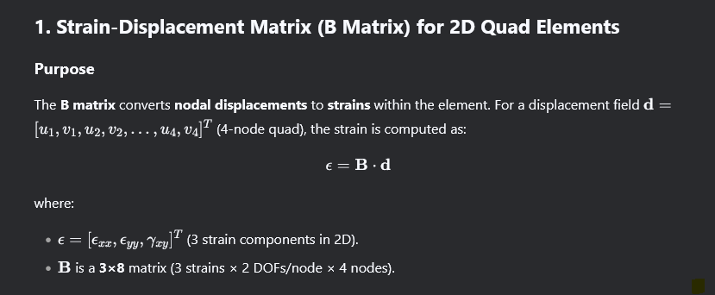
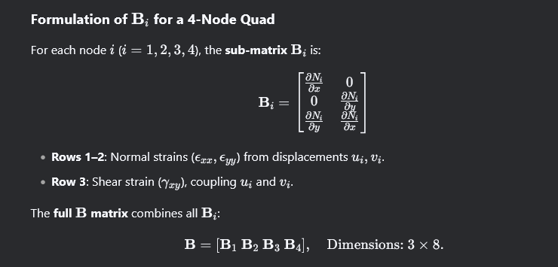




import numpy as np
# Shape function derivatives in natural coordinates
dN_dxi = np.array([-0.25*(1 - eta), 0.25*(1 - eta), 0.25*(1 + eta), -0.25*(1 + eta)])
dN_deta = np.array([-0.25*(1 - xi), -0.25*(1 + xi), 0.25*(1 + xi), 0.25*(1 - xi)])
# Jacobian matrix
J = np.array([ [np.dot(dN_dxi, x_coords), np.dot(dN_dxi, y_coords)], [np.dot(dN_deta, x_coords), np.dot(dN_deta, y_coords)]])
J_inv = np.linalg.inv(J)
# Initialize B matrix (3x8)
B = np.zeros((3, 8))
# Populate B for each node
for i in range(4):
dN_dx, dN_dy = J_inv @ np.array([dN_dxi[i], dN_deta[i]])
B[:, 2*i : 2*i+2] = [ [dN_dx, 0],
[0, dN_dy],
[dN_dy, dN_dx]
]

Incompatible
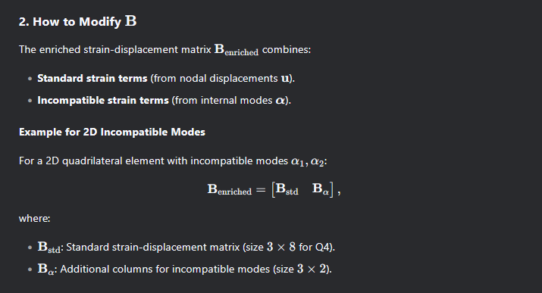

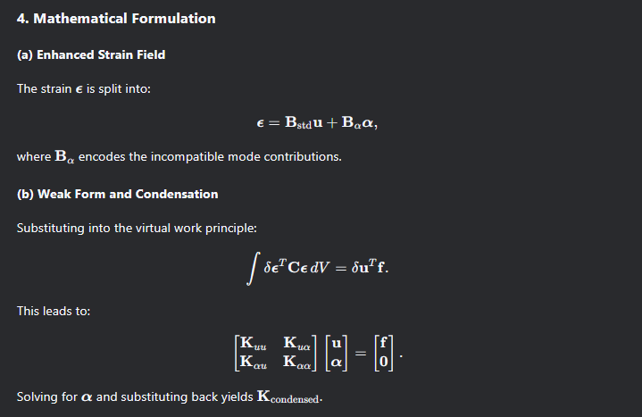
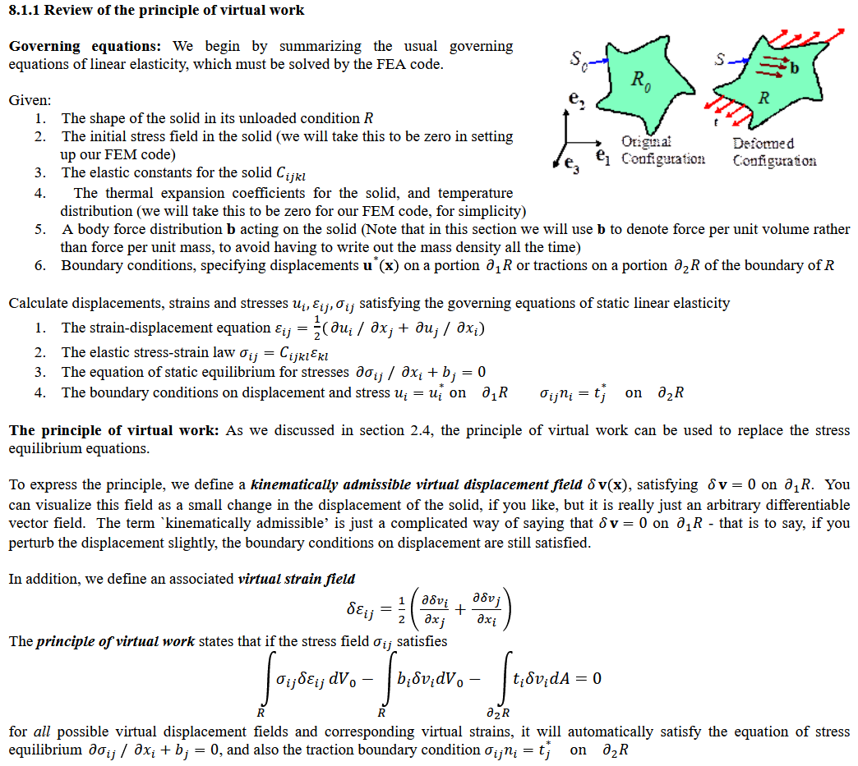
displacement gradient
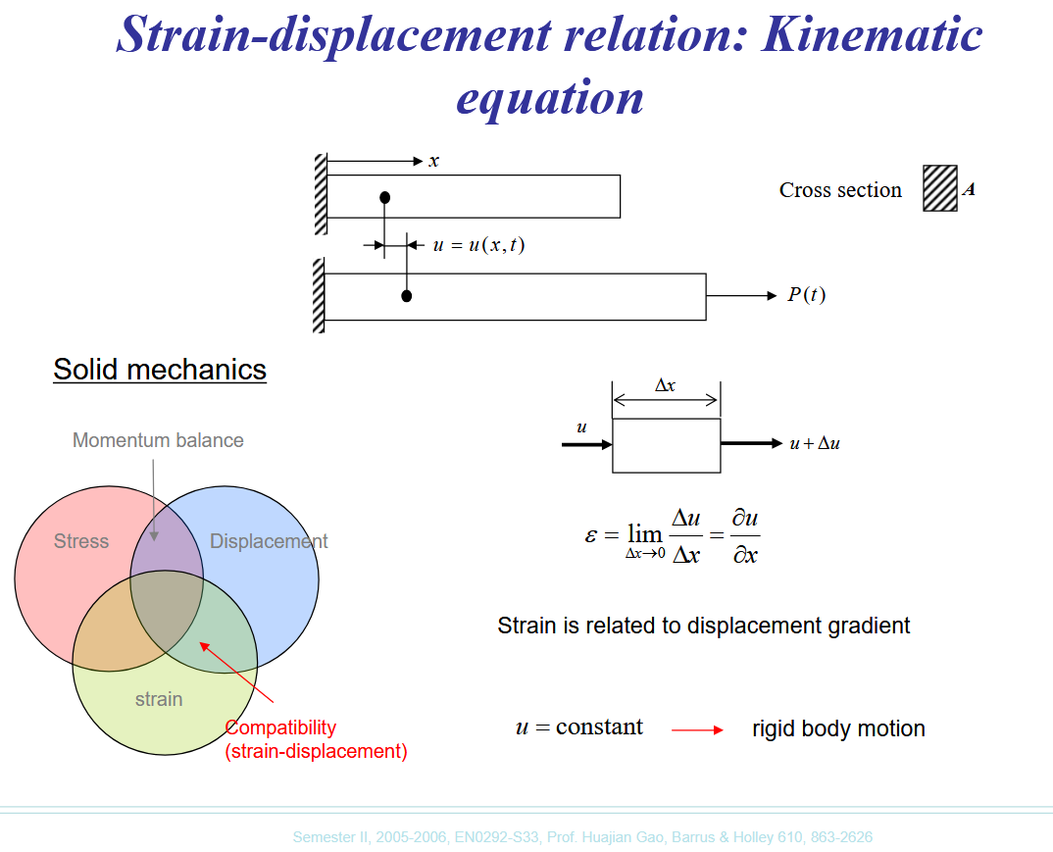

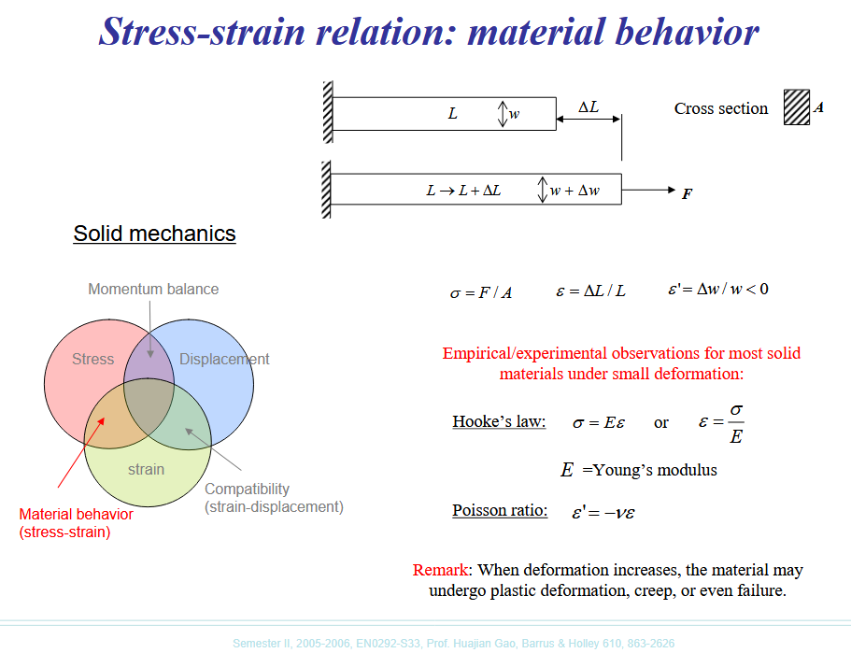



 |  | Incompatible

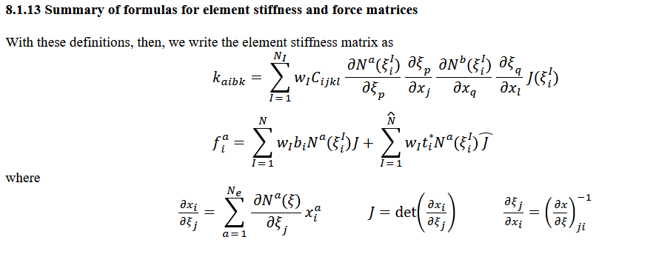
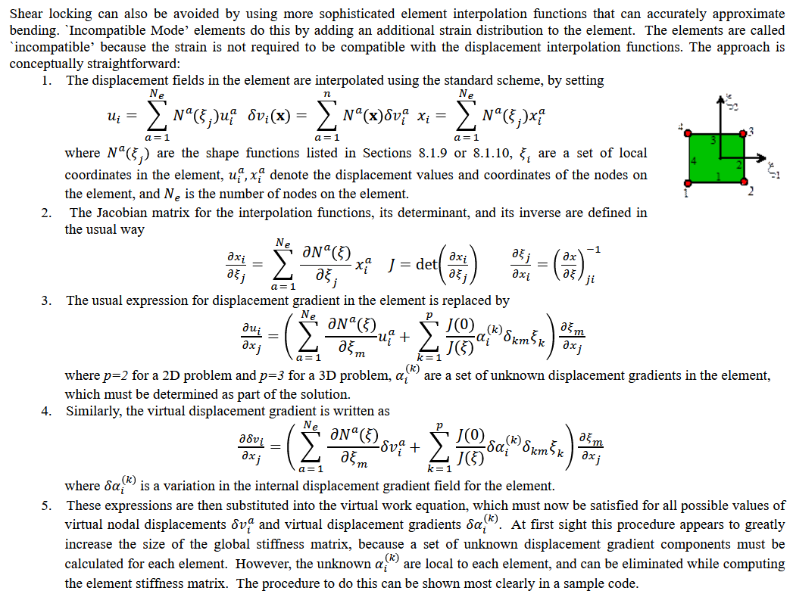
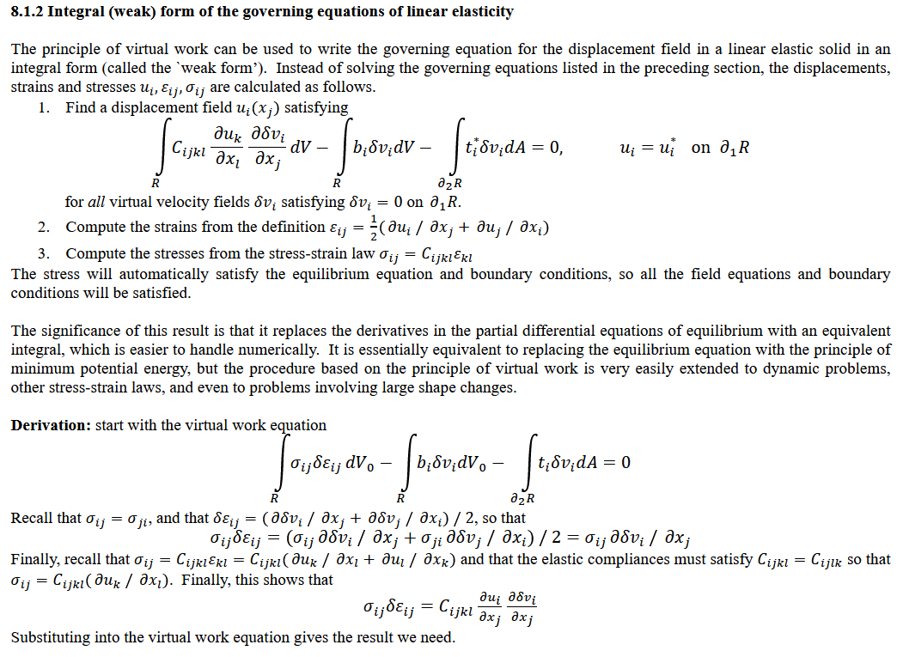

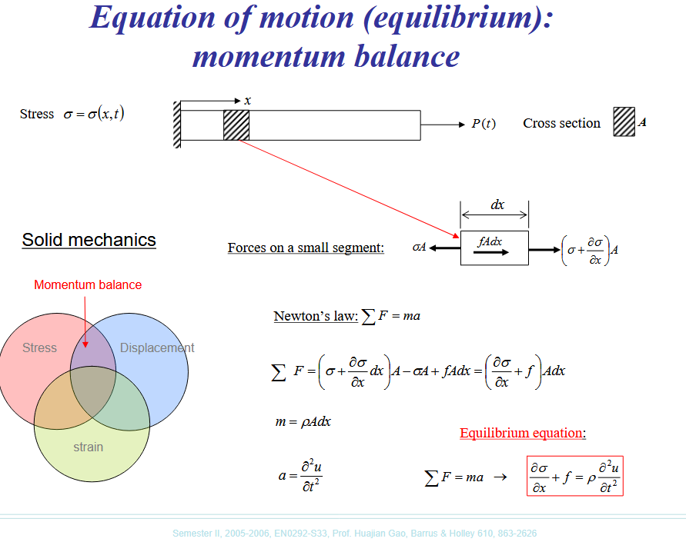

 | Displacement gradident
 | du_j/dx = SUM(du_j/dxi * dxi/dx)

 | Incompatible mode: Add strain to element
 | du_j/dx = ( SUM(du_j/dxi) + SUM(det(J0)/det(J)*...) )* dxi/dx

Sheet6
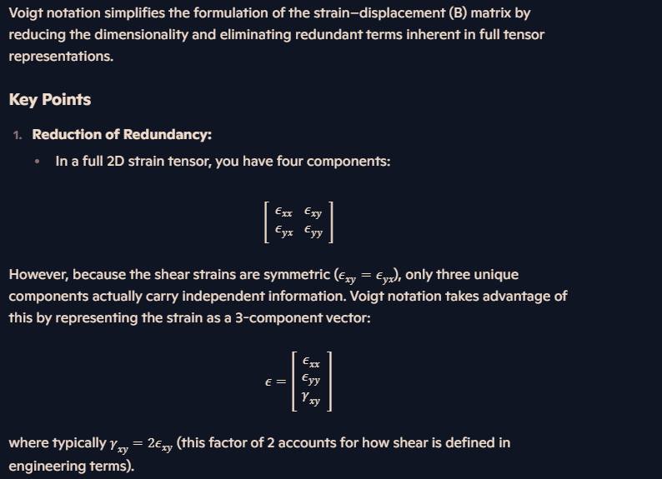



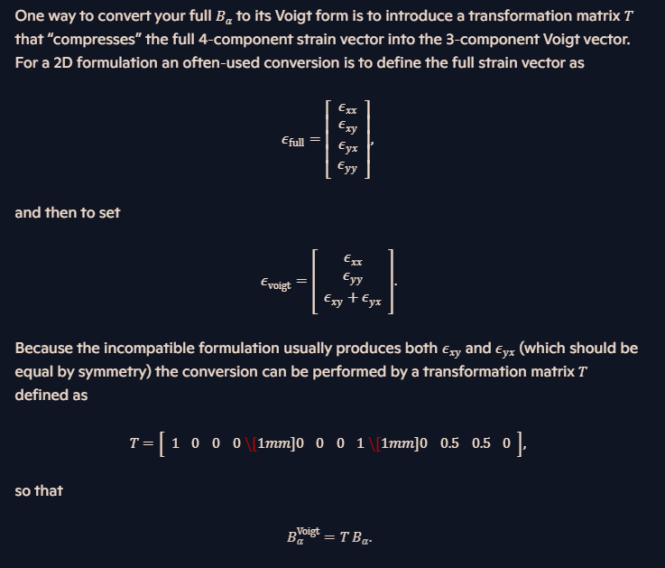

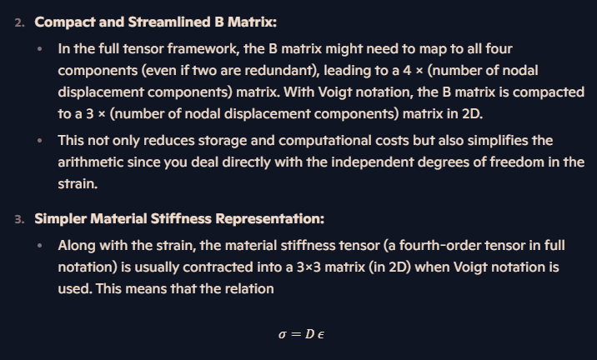

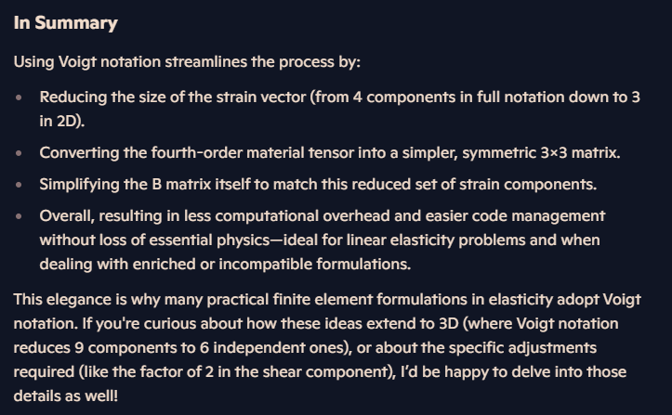

Matlab
% Assume B_alpha is computed in full form (size 4 x 4 in 2D).
% Full strain components assumed ordered as:
% 1: epsilon_xx
% 2: epsilon_xy
% 3: epsilon_yx
% 4: epsilon_yy
%
% The Voigt notation for 2D is taken as:
% [ epsilon_xx
% epsilon_yy
% gamma_xy ]
% where gamma_xy = epsilon_xy + epsilon_yx.
%
% Define the transformation matrix (3 x 4)
T = [1 0 0 0;
0 0 0 1;
0 0.5 0.5 0];
% Convert the full B_alpha to its Voigt form:
B_alpha_voigt = T * B_alpha;
% Optionally display the result
for r = 1:size(B_alpha_voigt,1)
for c = 1:size(B_alpha_voigt,2) fprintf('B_alpha_voigt(%d, %d) = %.4f\n', r, c, B_alpha_voigt(r,c));
end
end

Modal
